Sheet1
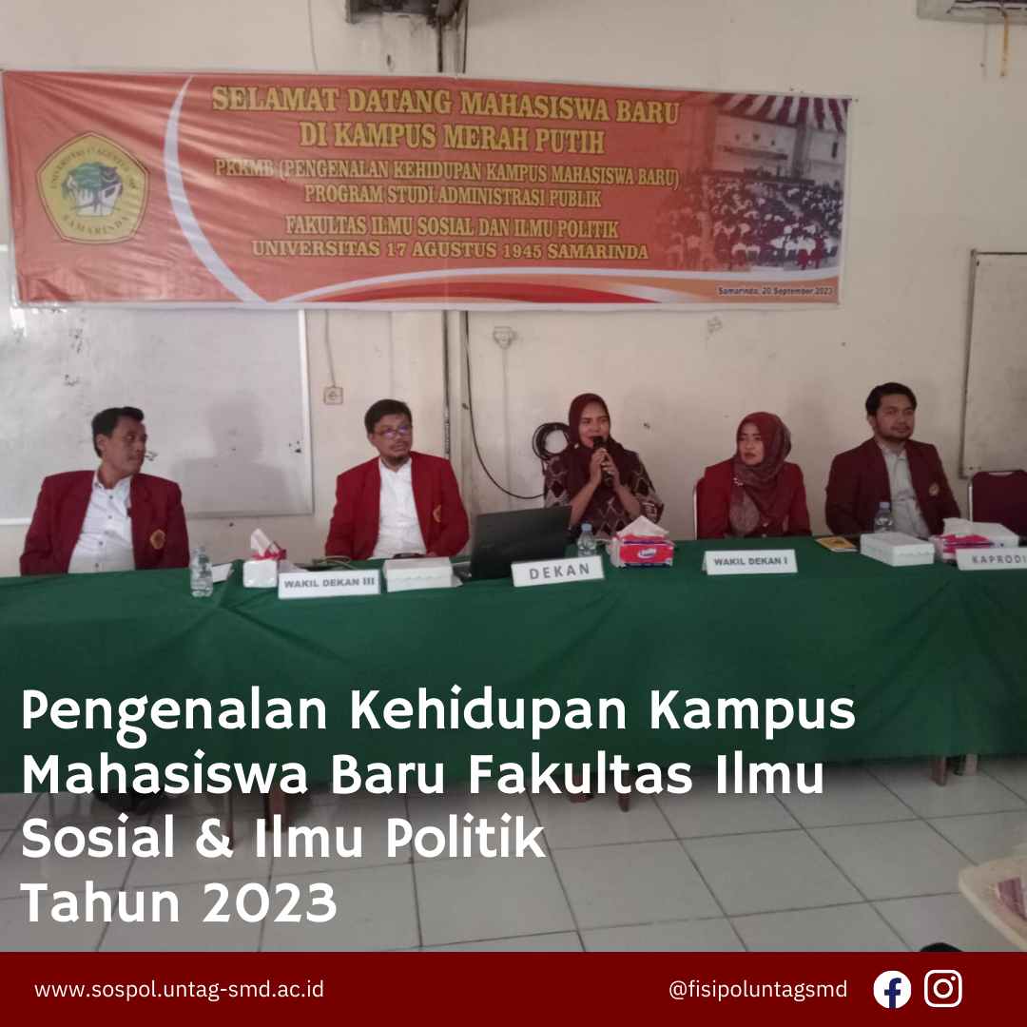
Pada hari Rabu Tanggal 20 September 2023 telah di adakannya acara Pengenalan Kehidupan Kampus Mahasiswa Baru (PKKMB) dari Universitas 17 Agustus 1945 Samarinda yang di serahakn kembali ke masing2 unit, Fakultas Ilmu Sosial dan Ilmu Politik Sebanyak 84 Mahasiswa Baru, Adapun dalam acara tersebut di hadiri oleh Seluruh Pejabat Struktural Fakultas Ilmu Sosial dan Ilmu Politik, Dekan Bapak H. Marsuq, M.Si, Wakil Dekan I, Ibu Salasiah, M.Si, Wakil Dekan II, Drs.H. Maskan AF.M.Si, Wakil Dekan III Bapak, Suahrdiman,M.Si dan Kaprodi Bapak Ibnu Ashari, M.Si Adapun dalam Acara ada banyak Materi yang di sampaikan oleh Para pejabat Stuktural dari masalah di bidang akademik, kemahasiswaan, cita cita, dan spritual, adapun dalam sele sela acara tidak terduga akan kedatangan Ketua Yayasan ibu Dayang Donna Faruq yang sangat berkarisma membuat mahasiswa spontan tepuk tangan dan membuat mahasiswa kembali bersemangat, adapaun paparan yang disampaikan oleh ibu Yayasan untuk mahasiswa baru untuk terus bekarya dan maju bersama, dan juga jangan malu untuk bertanya jika ada masalah. Terima kasih

